１


No.371
 | 統計ニュース
平成29年（2017）
10月号
きみとぼく いのちのおもさ おなじだよ
 |  | 和歌山県の推計人口（平成29年9月1日現在）
 |  | 総 数 944,966人 （男444,312人、女500,654人）
 |  | 世帯数 393,410世帯

 | 発行 和歌山県企画部調査統計課 和歌山市小松原通1-1 TEL 073-441-2385(直通) FAX 073-441-2386

平成２９年度「学校基本調査（速報）」の概要
 |  |  | ※平成２９年８月４日に「平成２９年度学校基本調査速報」を公表しています。
 |  |  | ※確定値ではありませんので、取扱いには十分ご注意ください。
 |  |  | ※確報の公表は平成３０年１月中に行う予定です。

 | ＜平成２９年５月１日現在の児童生徒数＞

 | 学校基本調査による平成２９年５月１日現在の和歌山県内小学校児童数は４６，３５１人となり、前年度から１，１１８人減少（▲２．４％）しました。中学校生徒数は２５，３７５人で、前年度比１，４０２人の減少（▲５．２％）、高等学校（全日制・定時制）生徒数は２７，３３３人で、前年度比５２４人の減少（▲１．９％）となりました。 児童生徒数のピークは第１次ベビーブームの世代であり、当時と比較すると小・中学校の児童生徒数は約３分の１、高等学校生徒数は約２分の１になっています。

 | また、平成２９年４月１日に義務教育学校が１校開校し、児童生徒数は６７４人となっています。
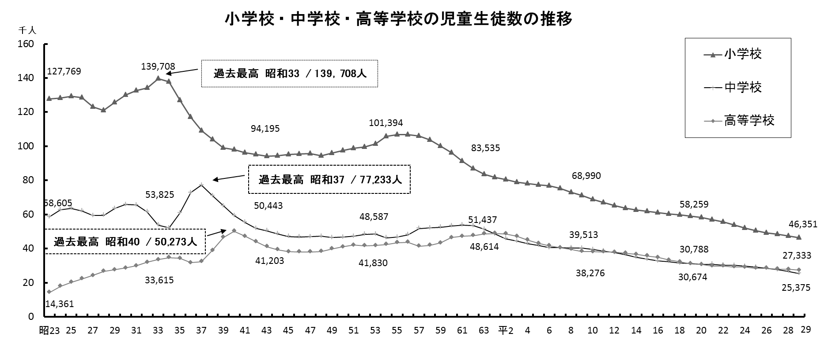

 | （注）義務教育学校は平成２９年度から調査が始まったため、グラフには入っていません。

 | ＜高等学校卒業者の就職：地域別・県内外別就職者数の分布＞
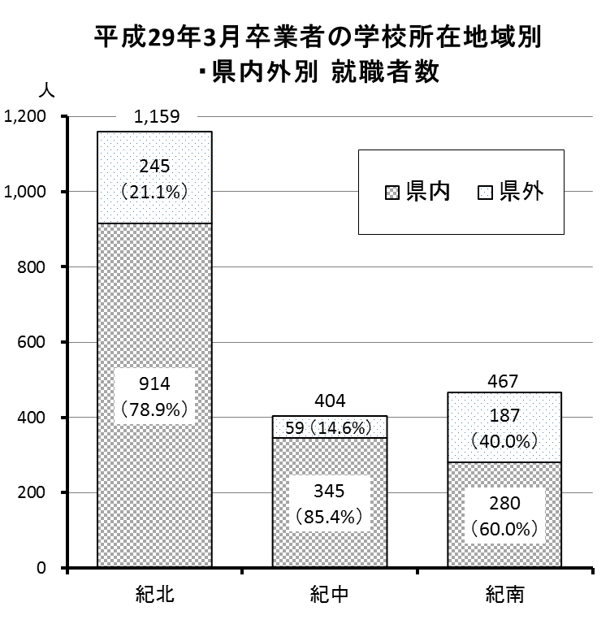
 | 平成２９年３月の和歌山県内高等学校（全日制・定時制）卒業者数は８，９６６人となりました。 このうち、就職者（進学者等のうち就職している３人を含む）が２，０３０人（卒業者数の２２．６％）となっています。 卒業者の出身高等学校所在地の地域別で就職先の県内外比率を比べてみると、紀中地域で県外就職者率が１４．６％と最も低く、紀南地域では紀中地域より２５ポイント以上高い４０．０％となっています。 地域別の県外就職者比率の最近５年間の推移は以下のとおりです。

 | ※地域区分 紀北・・・和歌山市・海南市・橋本市・岩出市・紀の川市・紀美野町・かつらぎ町・九度山町・高野町 紀中・・・有田市・御坊市・湯浅町・広川町・有田川町・美浜町・日高町・由良町・印南町・みなべ町・日高川町 紀南・・・田辺市・新宮市・白浜町・上富田町・すさみ町・那智勝浦町・太地町・古座川町・北山村・串本町

２
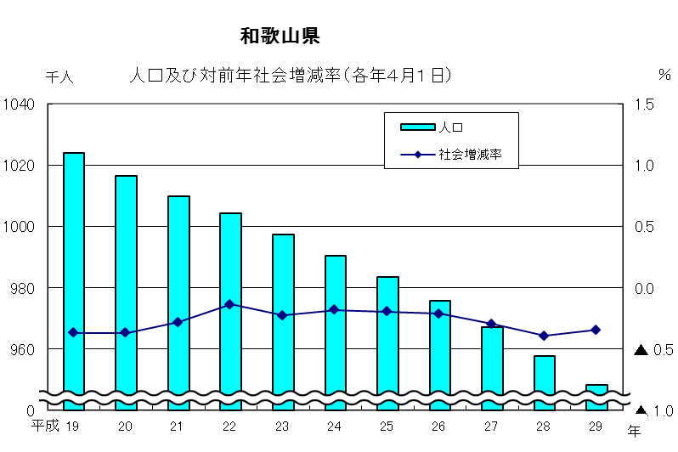
＜市町村別学校数、児童生徒数（小学校・中学校）の１０年間の変遷＞

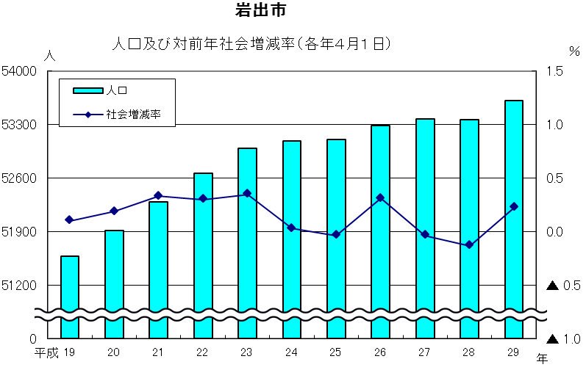

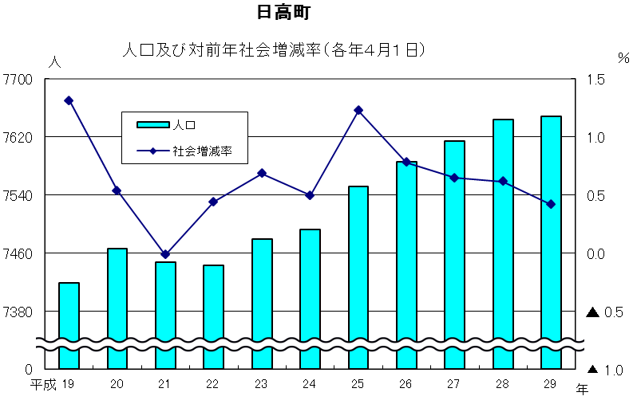

※ 義務教育学校（和歌山市）の学校数（１校）、児童生徒数（６７４人）は上の表には含まれておりません。

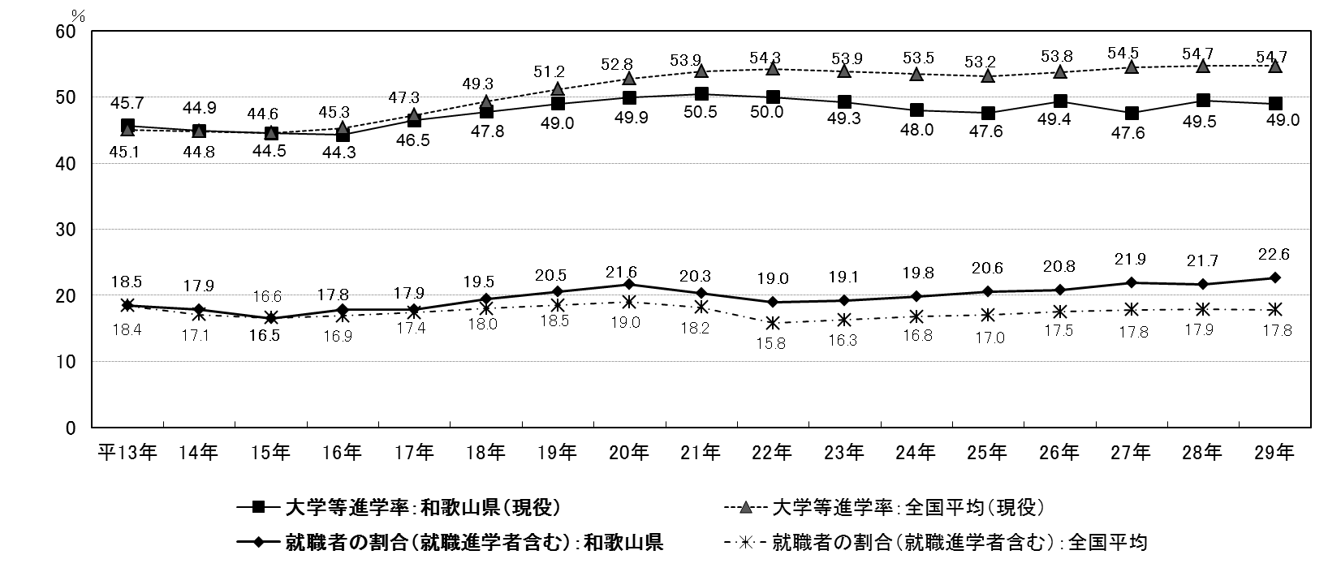
＜高等学校卒業者の大学等進学率(現役) ・ 卒業者に占める就職者の割合の推移＞ （全国平均との比較）

３
指 標 の 動 向
 | １ 鉱工業生産指数

年.月 | 和歌山県 製造工業 |  |  |  |  |  |  |  |  | 全 国 製造工業 | 近 畿 製造工業
 |  |  | 鉄 鋼 |  | 金属製品 | 機 械 | 化 学 | 石油･石炭 | ﾌﾟﾗｽﾁｯｸ製品

 | 平成22(2010)年=100 |  |  |  |  | （原 指 数） |  |  |  | （原 指 数）
平成22(2010) |  | 100.0 |  | 100.0 | 100.0 | 100.0 | 100.0 | 100.0 | 100.0 | 100.0 | 100.0
23(2011) |  | 106.5 |  | 104.2 | 91.3 | 117.6 | 104.2 | 90.8 | 101.3 | 97.2 | 102.4
24(2012) |  | 100.2 |  | 100.3 | 81.6 | 104.4 | 101.9 | 90.8 | 103.0 | 97.8 | 101.5
25(2013) |  | 99.8 |  | 101.0 | 51.3 | 102.7 | 110.4 | 87.3 | 103.7 | 97.0 | 100.0
26(2014) |  | 103.5 |  | 93.1 | 60.6 | 117.5 | 109.8 | 87.9 | 102.2 | 99.0 | 103.1
27(2015) |  | 98.6 |  | 71.0 | 60.4 | 116.6 | 110.9 | 81.8 | 105.2 | 97.8 | 103.4
28(2016) |  | 105.8 |  | 72.9 | 53.5 | 130.1 | 116.6 | 91.5 | 122.0 | 97.7 | 104.1

 | (季節調整済指数) |  |  |  |  |  |  |  |  | (季節調整済指数)

2016. 7 |  | 108.4 |  | 72.7 | 53.1 | 131.0 | 123.0 | 97.0 | 124.1 | 97.0 | 102.3
8 |  | 108.9 |  | 75.0 | 66.7 | 131.2 | 110.9 | 90.1 | 126.1 | 98.3 | 104.0
9 |  | 107.3 |  | 75.0 | 54.9 | 130.6 | 116.2 | 89.8 | 126.4 | 98.5 | 106.5
10 |  | 106.6 |  | 77.8 | 51.9 | 128.4 | 116.2 | 95.3 | 128.6 | 98.9 | 105.5
11 |  | 106.9 |  | 75.1 | 46.1 | 131.2 | 115.1 | 92.5 | 130.0 | 99.9 | 107.6
12 |  | 102.5 |  | 73.0 | 39.7 | 122.0 | 116.2 | 89.1 | 131.6 | 100.6 | 109.5
2017. 1 |  | 99.3 |  | 70.1 | 77.5 | 123.2 | 104.1 | 84.8 | 116.7 | 98.5 | 105.8
2 |  | 99.4 |  | 72.9 | 85.6 | 124.6 | 95.0 | 73.7 | 114.4 | 101.6 | 108.0
3 |  | 103.8 |  | 75.0 | 101.3 | 117.2 | 113.4 | 89.1 | 112.1 | 99.8 | 107.7
4 |  | 110.6 |  | 75.0 | 96.2 | 137.6 | 114.2 | 80.6 | 117.5 | 103.8 | 110.2
5 |  | 106.9 |  | 72.9 | 68.0 | 130.9 | 112.0 | 79.1 | 114.5 | 100.1 | 105.7
6 |  | 107.2 |  | 76.8 | 61.8 | 128.1 | 119.7 | 79.1 | 114.0 | 102.2 | 108.1
7 |  | p 105.8 |  | 80.6 | 79.4 | 125.4 | 113.7 | 78.3 | 117.3 | 101.5 | p 107.1

注1) | 「p」は速報値です。
注2) | 全国・近畿・和歌山県の数値は年間補正をしています。

 | ２ 景気動向指数

景気動向指数（CI：一致指数）
 | 和歌山県（CI） | 全国（CI）
20.1 | 118.35317235 | 117.3
 | 124.34816572 | 117.7
 | 119.69534726 | 116.6
 | 120.7186124 | 115.5
 | 123.14541191 | 115.6
６ | 114.31298704 | 112.8
 | 118.75903018 | 112
 | 115.42933293 | 108.1
 | 114.52757192 | 107.2
 | 105.96353706 | 103.8
 | 105.69232549 | 97.8
 | 100.49238509 | 91.9
21.1 | 93.272226776 | 84.8
 | 89.47920051 | 78.7
 | 83.554431048 | 77.9
 | 83.108927084 | 79.1
 | 80.560221109 | 81.3
6 | 87.004251355 | 82.5
 | 85.276226627 | 83.3
 | 81.589082487 | 85.2
 | 84.922846476 | 87.6
 | 87.985388232 | 89.9
 | 88.728046549 | 91.6
 | 89.294548604 | 93.5
22.1 | 92.537178507 | 96.3
 | 94.3144064 | 97.5
 | 98.704191897 | 98.5
 | 94.659238389 | 99.8
 | 100.51603117 | 99.1
6 | 96.334793612 | 99.6
 | 97.862566153 | 100.3
 | 106.4319276 | 101
 | 106.91045536 | 101.3
 | 104.7488104 | 100.8
 | 104.29354728 | 103
 | 102.68685323 | 102.9
23.1 | 110.61349209 | 103.1
 | 110.19786412 | 104.5
 | 114.07232982 | 97.4
 | 109.11999914 | 95.8
 | 109.85546513 | 98
６ | 111.0369751 | 100.5
 | 109.26475302 | 102.1
 | 108.07631126 | 103.2
 | 104.28970452 | 104
 | 103.43198649 | 106
 | 99.889807622 | 104.3
 | 100.66706993 | 106.7
24.1 | 100.17432257 | 107.1
 | 103.93869995 | 108
...
年.月 | 景気動向指数 |  | 景気先行指数
 | CI | DI | CLI
 | 平成22(2010)年=100
平成21(2009) | 86.2 | 42.9
22(2010) | 100.0 | 63.1
23(2011) | 107.5 | 52.4
24(2012) | 100.1 | 50.0 | 100.5
25(2013) | 100.1 | 61.9 | 100.7
26(2014) | 95.1 | 41.7 | 100.1
27(2015) | 83.2 | 45.3 | 99.3
28(2016) | 83.0 | 57.1 | 99.8

＜参考＞景気先行指数（CLI） ※下注参照
 | 和歌山県（CLI） | 全国（CLI）
20.1 | 103.37601858 | 100.5994
 | 103.22373213 | 100.695
 | 103.06522578 | 100.7506
 | 102.91167568 | 100.7615
 | 102.74108394 | 100.6888
６ | 102.50945973 | 100.5067
 | 102.20363107 | 100.2085
 | 101.79352496 | 99.79795
 | 101.25664036 | 99.28797
 | 100.59080513 | 98.69566
 | 99.847764323 | 98.06593
 | 99.093807708 | 97.47778
21.1 | 98.411127104 | 96.99763
 | 97.86885256 | 96.68185
 | 97.484136854 | 96.58607
 | 97.272887982 | 96.69361
 | 97.204532826 | 96.95238
6 | 97.250133172 | 97.30064
 | 97.355669933 | 97.67679
 | 97.490463435 | 98.0413
 | 97.643448403 | 98.39063
 | 97.779624225 | 98.70914
 | 97.90389286 | 99.00023
 | 98.040055212 | 99.26471
22.1 | 98.177661656 | 99.49532
 | 98.273723138 | 99.68914
 | 98.362148434 | 99.84711
 | 98.459470506 | 99.95789
 | 98.595961678 | 100.0191
6 | 98.808197357 | 100.0471
 | 99.075576143 | 100.0536
 | 99.36321166 | 100.0539
 | 99.644368625 | 100.052
 | 99.937285618 | 100.069
 | 100.29176441 | 100.1211
 | 100.67443472 | 100.1844
23.1 | 101.01420205 | 100.2331
 | 101.2430996 | 100.2434
 | 101.32943234 | 100.2182
 | 101.25115423 | 100.171
 | 101.07510556 | 100.1147
６ | 100.85812149 | 100.0703
 | 100.64287444 | 100.0296
 | 100.4689751 | 99.9762
 | 100.30898966 | 99.91873
 | 100.21277337 | 99.89426
 | 100.17136467 | 99.89915
 | 100.16674703 | 99.9232
24.1 | 100.20047953 | 99.96082
 | 100.25585702 | 99.98811
...
2016. 6 | 89.4 | 71.4 | 99.8
7 | 83.7 | 57.1 | 99.8
8 | 83.2 | 71.4 | 99.7
9 | 80.0 | 14.3 | 99.7
10 | 84.0 | 42.9 | 99.7
11 | 81.5 | 42.9 | 99.8
12 | 78.2 | 42.9 | 99.9
2017. 1 | 76.4 | 42.9 | 100.0
2 | 78.4 | 42.9 | 100.1
3 | 77.1 | 57.1 | 100.3
4 | 79.7 | 71.4 | 100.5
5 | 76.9 | 42.9 | 100.8
6 | 79.5 | 71.4 | 101.2

注) | CI：各指標の前月比での変化率を１つの指標に合成したもの。景気の変動の相対的な大きさやテンポを示します。
 | DI：景気に敏感な経済指標を３ヶ月前と比較し、５０％を基準に景気判断する方法。景気の方向性を示します。
 | CLI：地域の景気動向を的確・早期に把握するために作成されたＯＥＣＤ基準の景気先行指数です。(資料出所 関西学院大学産業研究所)

 | ３ 物価指数，家計消費支出

年.月 | 消費者物価指数 総合 |  |  |  | 消費者物価指数 |  | 企業向け サービス 価格指数 | 国内企業 物価指数 注3） | 家計消費支出（月平均）
 |  |  |  |  | 生鮮食品を除く総合 |  |  |  | (農林漁家世帯を含む)
 | 和歌山市 |  | 全 国 |  | 和歌山市 | 全 国 |  |  | 和歌山市 |  | 全 国
 |  |  |  |  |  |  |  |  | 二人以上の 世帯 | 勤労者世帯 注1） | 勤労者世帯
 | (2015年=100) |  |  |  |  |  | (2010年=100) | (2015年=100) | 千円 | 千円 | 千円
平成21(2009) |  | 96.9 |  | 97.2 | 97.2 | 97.9 | 101.5 | 97.5 | 260.5 | 291.1 | 319.1
22(2010) |  | 96.8 |  | 96.5 | 96.9 | 96.9 | 100.0 | 97.4 | 235.1 | 267.3 | 318.3
23(2011) |  | 96.4 |  | 96.3 | 96.6 | 96.6 | 99.3 | 98.8 | 252.8 | 299.9 | 308.8
24(2012) |  | 96.3 |  | 96.2 | 96.5 | 96.6 | 99.0 | 98.0 | 244.9 | 283.0 | 313.9
25(2013) |  | 96.8 |  | 96.6 | 97.0 | 96.9 | 99.0 | 99.2 | 258.5 | 278.5 | 319.2
26(2014) |  | 99.5 |  | 99.2 | 99.6 | 99.5 | 101.6 | 102.4 | 265.0 | 319.2 | 318.8
27(2015) |  | 100.0 |  | 100.0 | 100.0 | 100.0 | 102.7 | 100.0 | 278.5 | 327.1 | 315.4
28(2016) |  | 100.1 |  | 99.9 | 100.0 | 99.7 | 103.0 | 96.5 | 247.2 | 274.4 | 309.6

2016. 7 |  | 100.1 |  | 99.6 | 100.1 | 99.6 | 103.3 | 96.3 | 252.5 | 311.1 | 302.4
8 |  | 100.1 |  | 99.7 | 99.9 | 99.6 | 103.0 | 96.0 | 236.2 | 278.7 | 301.4
9 |  | 99.9 |  | 99.8 | 99.6 | 99.6 | 102.9 | 96.1 | 239.7 | 300.9 | 296.4
10 |  | 100.8 |  | 100.4 | 100.1 | 99.8 | 103.2 | 96.0 | 214.4 | 252.6 | 305.7
11 |  | 101.0 |  | 100.4 | 100.1 | 99.8 | 103.3 | 96.4 | 215.0 | 221.8 | 294.0
12 |  | 100.7 |  | 100.1 | 100.1 | 99.8 | 103.5 | 97.1 | 260.3 | 275.9 | 349.2
2017. 1 |  | 100.2 |  | 100.0 | 99.6 | 99.6 | 103.0 | 97.7 | 217.2 | 240.4 | 307.2
2 |  | 100.1 |  | 99.8 | 99.7 | 99.6 | 103.3 | 98.0 | 206.2 | 256.2 | 298.1
3 |  | 100.3 |  | 99.9 | 100.0 | 99.8 | 103.9 | 98.2 | 226.7 | 256.8 | 337.1
4 |  | 100.5 |  | 100.3 | 100.2 | 100.1 | 103.8 | 98.4 | 229.0 | 283.7 | 329.9
5 |  | 100.7 |  | 100.4 | 100.3 | 100.3 | 103.8 | 98.4 | 235.6 | 312.9 | 315.2
6 |  | 100.9 |  | 100.2 | 100.6 | 100.2 | 103.6 | 98.5 | 208.9 | 218.0 | 296.7
7 |  | 100.6 |  | 100.1 | 100.3 | 100.1 | p 103.9 | 98.8 | 278.0 | 322.7 | 308.8

注1) | 勤労者世帯とは「二人以上の世帯のうち、勤労者世帯」を指します。
注2) | 「p」は速報値です。
注3) | 国内企業物価指数を2015年基準に改定しています。

